Sheet1
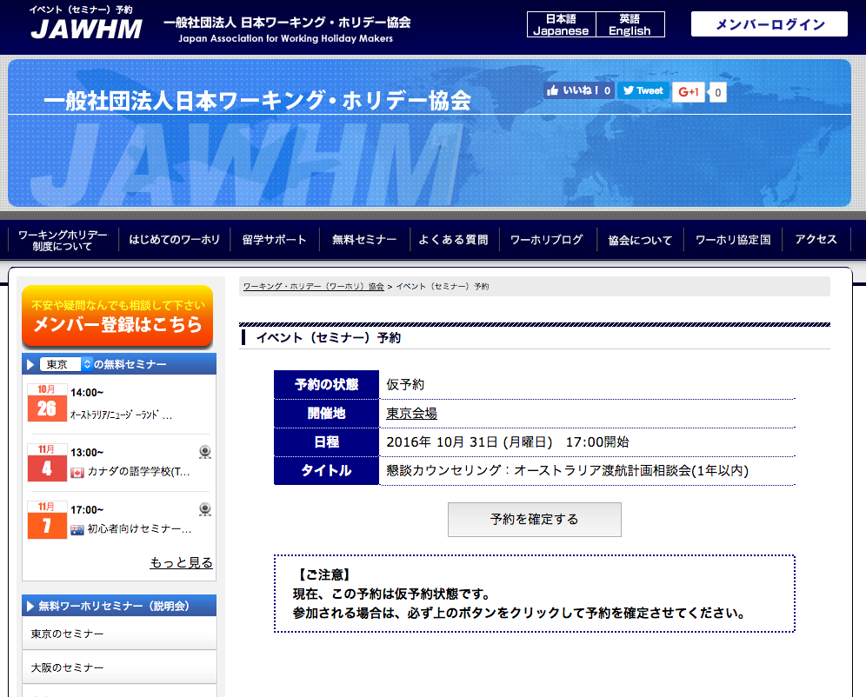
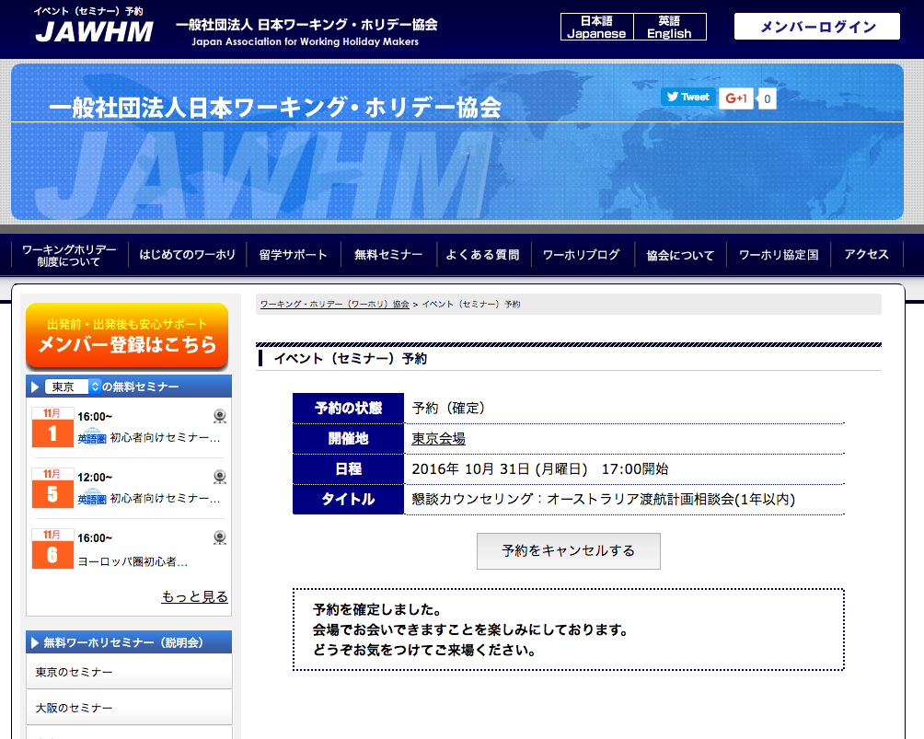

 | 予約の状態：仮予約 | 予約の状態：予約（確定）

 | 開催地 | 開催地

 | 日程 | 日程

 | タイトル | タイトル

予約を確定する

日本ワーキング・ホリデー協会は、
皆さま一人一人に向けたプロのサポートを提供いたします。
完全予約制の
カウンセリング
ビザ申請
サポート
留学学校の
お手配
追加
（赤い囲みは不要）
Bổ sung
(Phần viền màu đỏ không cần)
/mem にリンク
link đến /mem

ボタンを変更
Thay đổi button

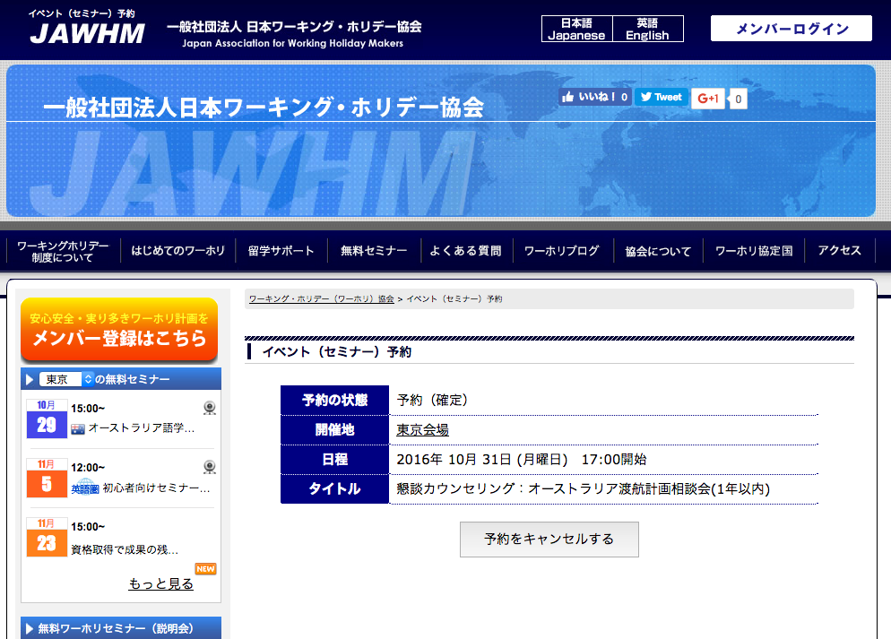
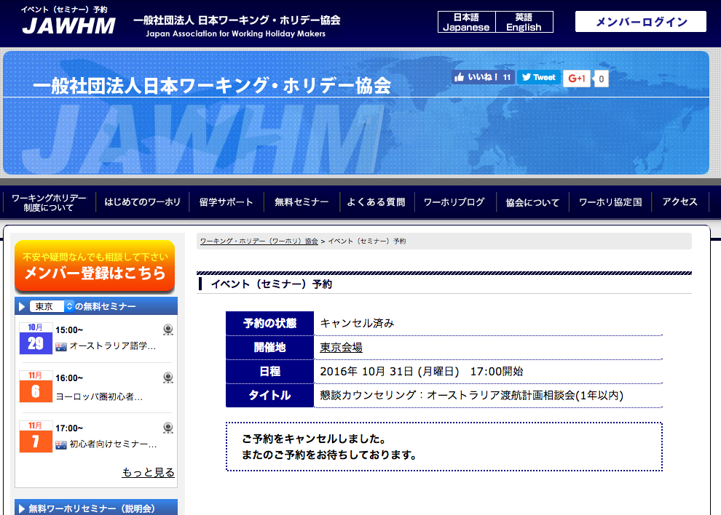

 | 予約の状態：予約（確定） | 予約の状態：仮予約

 | 開催地 | 開催地

 | 日程 | 日程

 | タイトル | タイトル

日本ワーキング・ホリデー協会は、
皆さま一人一人に向けたプロのサポートを提供いたします。
完全予約制の
カウンセリング
ビザ申請
サポート
留学学校の
お手配
追加
（赤い囲みは不要）
Bổ sung
(Phần viền màu đỏ không cần)
/mem にリンク
link đến /mem

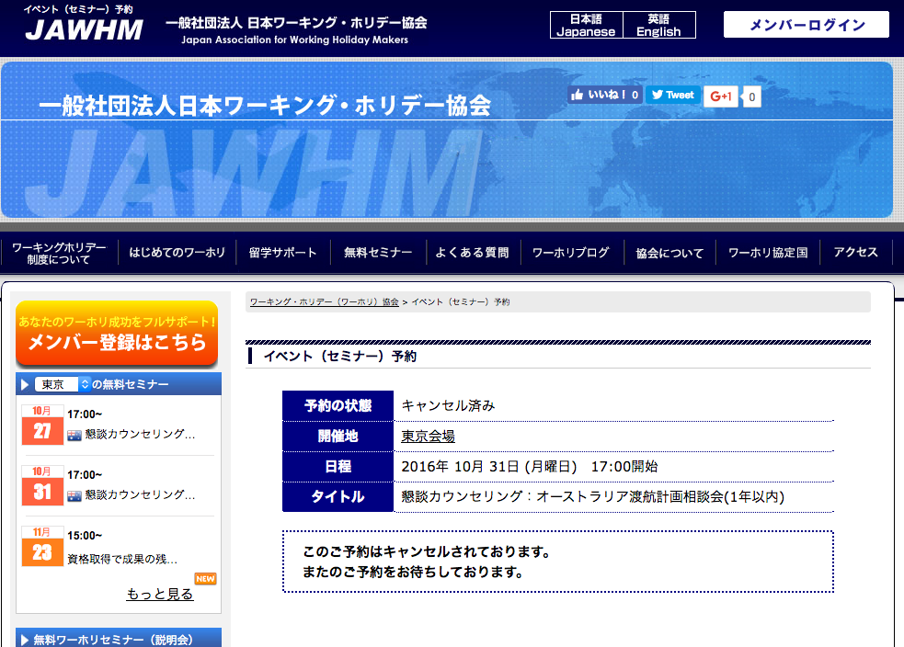

 | 予約の状態：キャンセル済み

 | 開催地

 | 日程

 | タイトル

日本ワーキング・ホリデー協会は、
皆さま一人一人に向けたプロのサポートを提供いたします。
完全予約制の
カウンセリング
ビザ申請
サポート
留学学校の
お手配
追加
（赤い囲みは不要）
Bổ sung
(Phần viền màu đỏ không cần)
/mem にリンク
link đến /mem

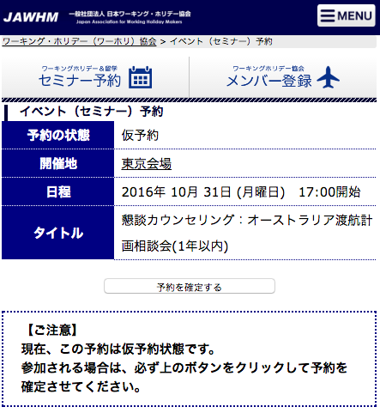
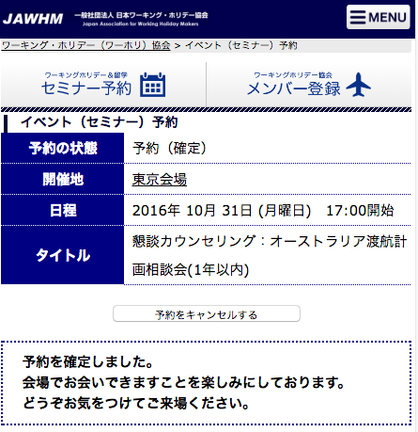

予約の状態：仮予約 | 予約の状態：予約（確定）

開催地 | 開催地
ボタンの大きさを変更
（ＳＰで押しやすいように）
Thay đổi độ lớn của button
(để có thể dễ thao tác khi click)
日程 | 日程

タイトル | タイトル

予約を確定する

日本ワーキング・ホリデー協会は、
皆さま一人一人に向けたプロのサポートを提供いたします。
完全予約制の
カウンセリング
ビザ申請
サポート
留学学校の
お手配
追加
（赤い囲みは不要）
Bổ sung
(phần viền màu đỏ không cần )
/mem にリンク
link đến /mem

ボタンを変更
Thay đổi button

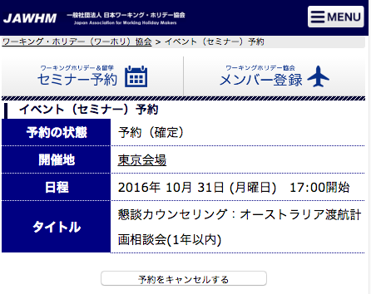
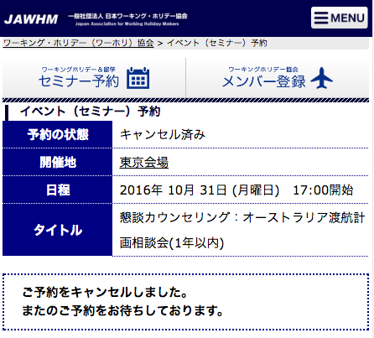

予約の状態：予約 | 予約の状態：キャンセル済み

開催地 | 開催地

日程 | 日程

タイトル | タイトル

日本ワーキング・ホリデー協会は、
皆さま一人一人に向けたプロのサポートを提供いたします。
完全予約制の
カウンセリング
ビザ申請
サポート
留学学校の
お手配
追加
（赤い囲みは不要）
Bổ sung
(phần viền màu đỏ không cần ）
mem にリンク
link đến /mem

ボタンの大きさを変更
（ＳＰで押しやすいように）
Thay đổi độ lớn của button
(để có thể dễ thao tác khi click)
）

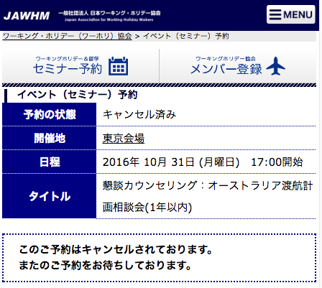

予約の状態：キャンセル済み

開催地

日程

タイトル

日本ワーキング・ホリデー協会は、
皆さま一人一人に向けたプロのサポートを提供いたします。
完全予約制の
カウンセリング
ビザ申請
サポート
留学学校の
お手配
追加
（赤い囲みは不要）
Bổ sung
(phần viền màu đỏ không cần ）
mem にリンク
link đến /mem

